Sheet1
序号 | 简图 | 零件图号 | 零件名称 | 材料 | 表面处理 | 加工数量 | 备注
1 | 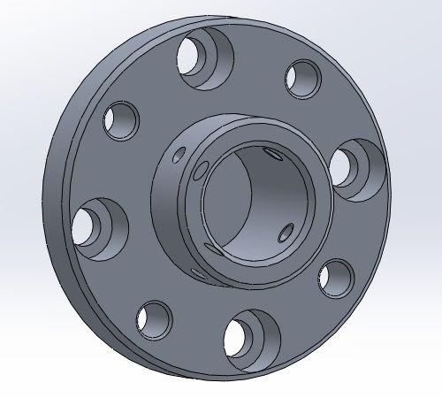 | MFLEE_01 | 法兰 | 7075 | 本色阳极化 | 1
2 |  | MFLEE_02 | 导向轴 | 不锈钢 | 本色阳极化 | 1
3 |  | MFLEE_03 | 轴承螺母 |  |  | 1 | 在已有零件上加工一个销孔
4 | 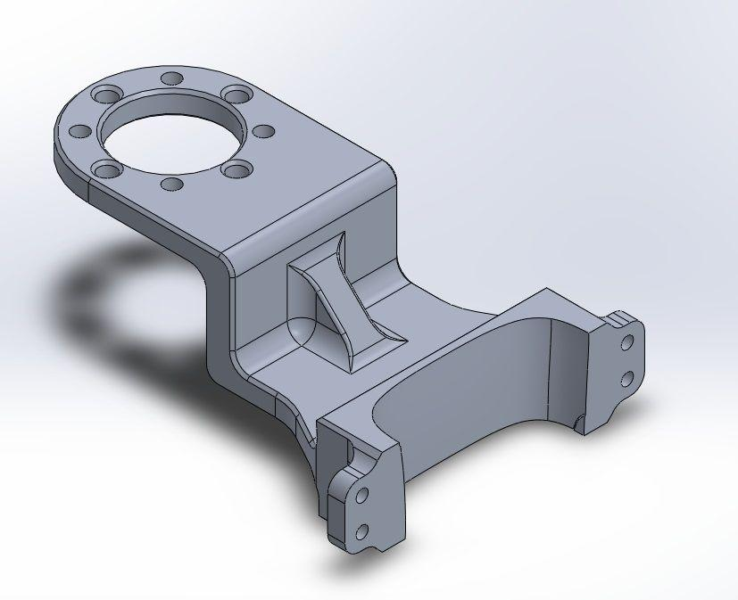 | MFLEE_04A | 探头夹持件改 | 7075 | 本色阳极化 | 1
5 | 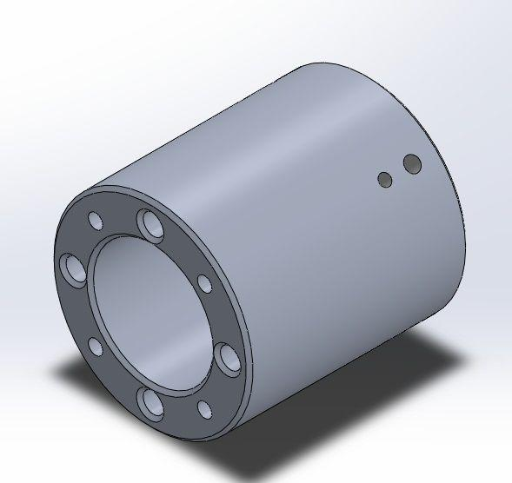 | MFLEE_05 | 轴承螺母夹持件 | 7075 | 本色阳极化 | 1
6 |  | MFLEE_06 | 探头夹持件 | 7075 | 本色阳极化 | 1
7 |  | MFLEE_07 | 原厂花键轴 |  |  | 1 | 在已有零件上两端倒角C1

